Накладная-№3
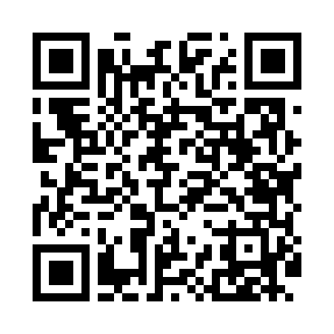
Номер товарно-транспортной накладной: |  |  | Торговый представитель: Karimov Amirjon
Поставщик: Toshkent falcon fly 2 |  |  | Телефон торгового представителя: +998915200523
Дата отгрузки: 19.11.2025 |  |  | Контрагент: """" Klient
Дата консигнации: |  |  | Адрес:
Доставщик: |  |  | Телефон:
Телефон доставщика:
Время заказа: 19.11.2025 12:28:48
№ | Штрих-код | Название товаров (работ,услуг) | Количество | Количество в кейсе | Цена | Сумма
 |  |  | 7 |  |  | 34.33
1 | 6988321602636 | Друшлаг металлическая 26cm DB-3-128 | 1 | 1 шт. | 2.60 | 2.60
2 | 6988321602612 | Друшлаг металлическая 32cm DB-3-126 | 1 | 1 шт. | 3.40 | 3.40
3 | 6927452325250 | Панкейк ва алладилар учун металл това Y17-1 2 6 см DB-25-25 | 1 | 1 шт. | 9 | 9
4 | 6909917140707 | Складная пластиковая корзина для белья, 40×50 см, DB-140-70 | 1 | 1 шт. | 4.20 | 4.20
5 | 6920240023284 | Коврики напольные для ванной комнаты 80*120CM В большой каропке 30 шт XP-23-28 | 1 | 1 шт. | 9.20 | 9.20
6 | 6923000015093 | Лопатка из пластмассы M7014 RPET23.11.4 DB-15 -105 | 1 | 1 шт. | 0.83 | 0.83
7 | 6920240050297 | Кружка Набор 400 Мл (2 Чашки На Подставке) 0. 35KG, 9.5×8.5×8.5 sm GB-50-29 | 1 | 1 шт. | 5.10 | 5.10
Итого: 34.33$|->UZS: 429,125.00

